図１
図１ 医療施設数の年次推移

年 | 病院 | 有床診療所 | 一般病院 | 療養病床を 有する病院 | 療養病床を有する一般診療所 | 年 | 施設数 総数 | 病院 | 一般診療所 | 有床診療所 | 無床診療所 | 歯科 診療所
1999 平成11 年 | 9,286 | 18,487 | 8,222 | 2,227 | 1,795 | 1999 平成11 年 | 163,270 | 9,286 | 91,500 | 18,487 | 73,013 | 62,484
12 | 9,266 | 17,853 | 8,205 | 3,167 | 2,508 |  | 165,451 | 9,266 | 92,824 | 17,853 | 74,971 | 63,361
13 | 9,239 | 17,218 | 8,171 | 3,476 | 2,571 |  | 167,555 | 9,239 | 94,019 | 17,218 | 76,801 | 64,297
2002 14 | 9,187 | 16,178 | 8,116 | 3,723 | 2,675 | 2002 14 | 169,079 | 9,187 | 94,819 | 16,178 | 78,641 | 65,073
15 | 9,122 | 15,371 | 8,047 | 4,211 | 2,639 |  | 171,000 | 9,122 | 96,050 | 15,371 | 80,679 | 65,828
16 | 9,077 | 14,765 | 7,999 | 4,291 | 2,543 |  | 172,685 | 9,077 | 97,051 | 14,765 | 82,286 | 66,557
'05 17 | 9,026 | 13,477 | 7,952 | 4,374 | 2,544 | '05 17 | 173,200 | 9,026 | 97,442 | 13,477 | 83,965 | 66,732
18 | 8,943 | 12,858 | 7,870 | 4,243 | 2,171 |  | 174,944 | 8,943 | 98,609 | 12,858 | 85,751 | 67,392
19 | 8,862 | 12,399 | 7,785 | 4,135 | 1,887 |  | 176,192 | 8,862 | 99,532 | 12,399 | 87,133 | 67,798
'08 20 | 8,794 | 11,500 | 7,714 | 4,067 | 1,728 | '08 20 | 175,656 | 8,794 | 99,083 | 11,500 | 87,583 | 67,779
21 | 8,739 | 11,072 | 7,655 | 4,021 | 1,625 |  | 176,471 | 8,739 | 99,635 | 11,072 | 88,563 | 68,097
22 | 8,670 | 10,620 | 7,587 | 3,964 | 1,485 |  | 176,878 | 8,670 | 99,824 | 10,620 | 89,204 | 68,384
'11 23 | 8,605 | 9,934 | 7,528 | 3,920 | 1,385 | '11 23 | 176,308 | 8,605 | 99,547 | 9,934 | 89,613 | 68,156
24 | 8,565 | 9,596 | 7,493 | 3,892 | 1,308 |  | 177,191 | 8,565 | 100,152 | 9,596 | 90,556 | 68,474
25 | 8,540 | 9,249 | 7,474 | 3,873 | 1,231 |  | 177,769 | 8,540 | 100,528 | 9,249 | 91,279 | 68,701
'14 26 | 8,493 | 8,355 | 7,426 | 3,848 | 1,125 | '14 26 | 177,546 | 8,493 | 100,461 | 8,355 | 92,106 | 68,592
27 | 8,480 | 7,961 | 7,416 | 3,844 | 1,050 |  | 178,212 | 8,480 | 100,995 | 7,961 | 93,034 | 68,737
28 | 8,442 | 7,629 | 7,380 | 3,827 | 979 |  | 178,911 | 8,442 | 101,529 | 7,629 | 93,900 | 68,940
'17 29 | 8,412 | 7,202 | 7,353 | 3,781 | 902 | '17 29 | 178,492 | 8,412 | 101,471 | 7,202 | 94,269 | 68,609
'18 30 | 8,372 | 6,934 | 7,314 | 3,736 | 847 |  | 179,090 | 8,372 | 102,105 | 6,934 | 95,171 | 68,613
'19 令和元年 | 8,300 | 6,644 | 7,246 | 3,662 | 780 | '19 令和元年 | 179,416 | 8,300 | 102,616 | 6,644 | 95,972 | 68,500

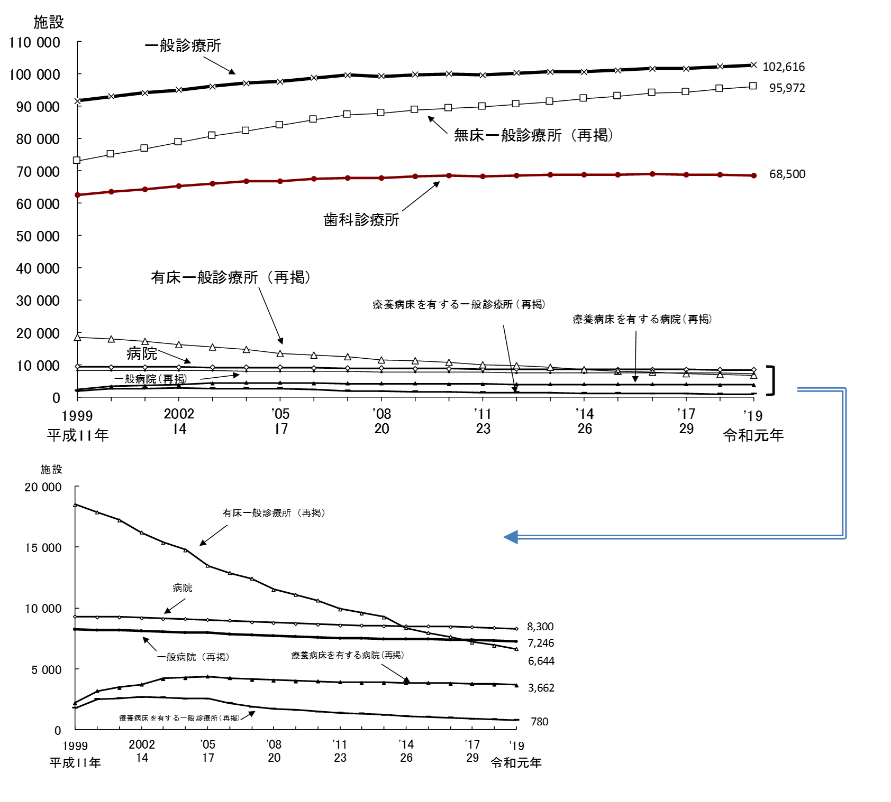

注：1)「療養病床」は、平成12年までは「療養型病床群」であり、平成13・14年は「療養病床」及び「経過的旧療養型病床群」である。
2) 平成20年までの「一般診療所」には「沖縄県における介輔診療所」を含む。

図２
図２ 病床の種類別にみた病院病床数の年次推移

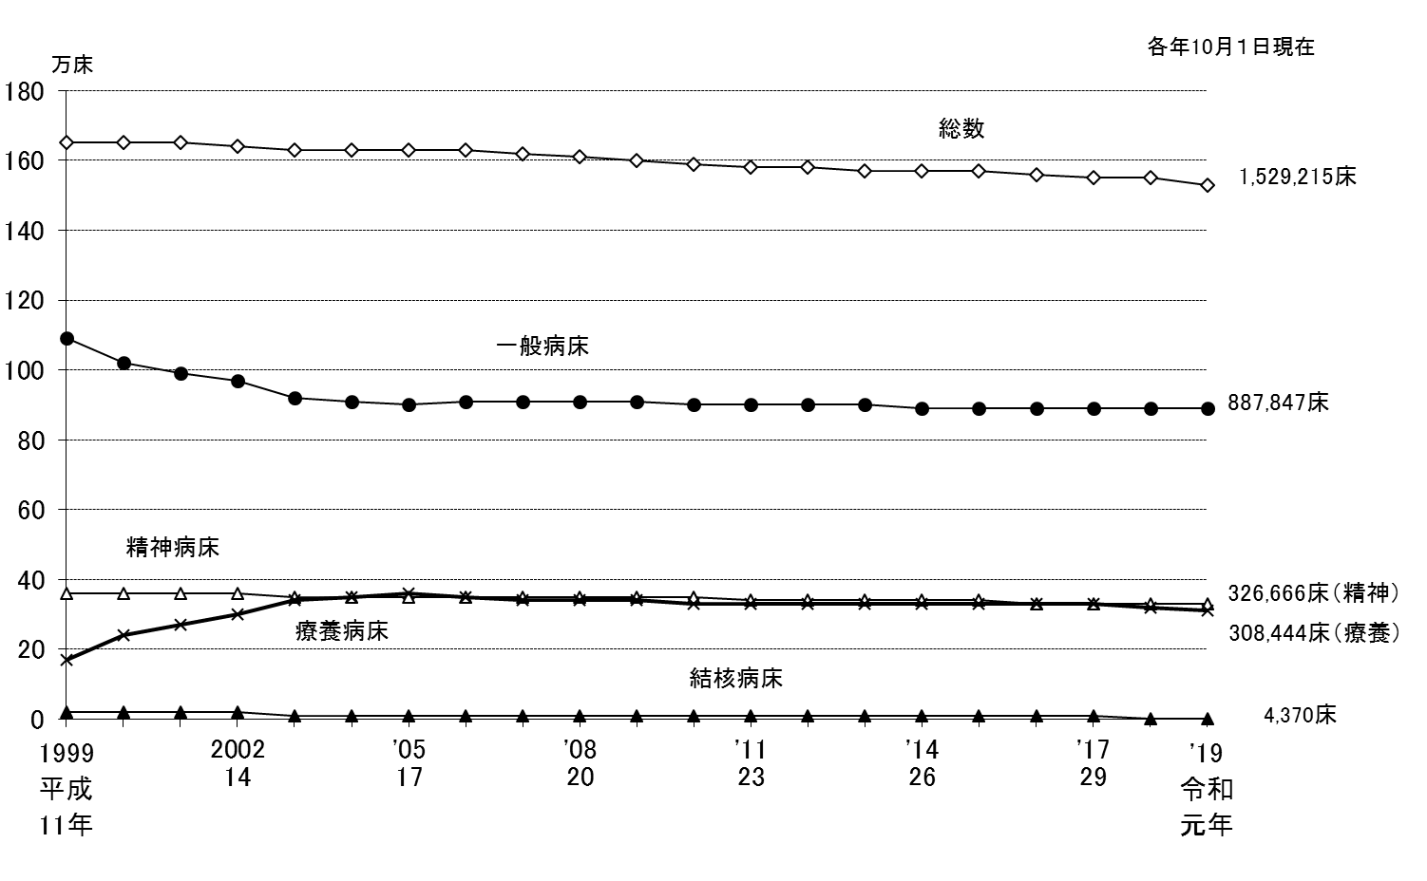
 |  | 総 数 | 精神病床 | 結核病床 | 療養病床 | 一般病床
平成11年 | 1999 11 | 1,648,217 | 358,449 | 24,773 | 167,106 | 1,094,568
12 |  | 1,647,253 | 358,153 | 22,631 | 241,160 | 1,022,913
13 |  | 1,646,797 | 357,385 | 20,847 | 272,217 | 994,315
14 | '2002 14 | 1,642,593 | 355,966 | 17,558 | 300,851 | 966,364
15 |  | 1,632,141 | 354,448 | 14,507 | 342,343 | 919,070
16 |  | 1,631,553 | 354,927 | 13,293 | 349,450 | 912,193
17 | '05 17 | 1,631,473 | 354,296 | 11,949 | 359,230 | 904,199
18 |  | 1,626,589 | 352,437 | 11,129 | 350,230 | 911,014
19 |  | 1,620,173 | 351,188 | 10,542 | 343,400 | 913,234
20 | '08 20 | 1,609,403 | 349,321 | 9,502 | 339,358 | 909,437
21 |  | 1,601,476 | 348,121 | 8,924 | 336,273 | 906,401
22 |  | 1,593,354 | 346,715 | 8,244 | 332,986 | 903,621
23 | '11 23 | 1,583,073 | 344,047 | 7,681 | 330,167 | 899,385
24 |  | 1,578,254 | 342,194 | 7,208 | 328,888 | 898,166
25 |  | 1,573,772 | 339,780 | 6,602 | 328,195 | 897,380
26 | '14 26 | 1,568,261 | 338,174 | 5,949 | 328,144 | 894,216
27 |  | 1,565,968 | 336,282 | 5,496 | 328,406 | 893,970
28 |  | 1,561,005 | 334,258 | 5,347 | 328,161 | 891,398
29 | '17 29 | 1,554,879 | 331,700 | 5,210 | 325,228 | 890,865
30 | '18 30 | 1,546,554 | 329,692 | 4,762 | 319,506 | 890,712
令和元年 | '19 令和元年 | 1,529,215 | 326,666 | 4,370 | 308,444 | 887,847

 |  |  |  |  |  |  | 注：1） 「一般病床」は、平成12年までは「その他の病床」のうち「療養型病床群」を除いたものであり、平成13・14年は「一般病床」及び
 |  |  |  |  |  |  | 「経過的旧その他の病床（経過的旧療養型病床群を除く。）」である。
 |  |  |  |  |  |  | 2） 「療養病床」は、平成12年までは「療養型病床群」であり、平成13・14年は「療養病床」及び「経過的旧療養型病床群」である。

図３
 | 図３ 都道府県別にみた人口10万対病院病床数

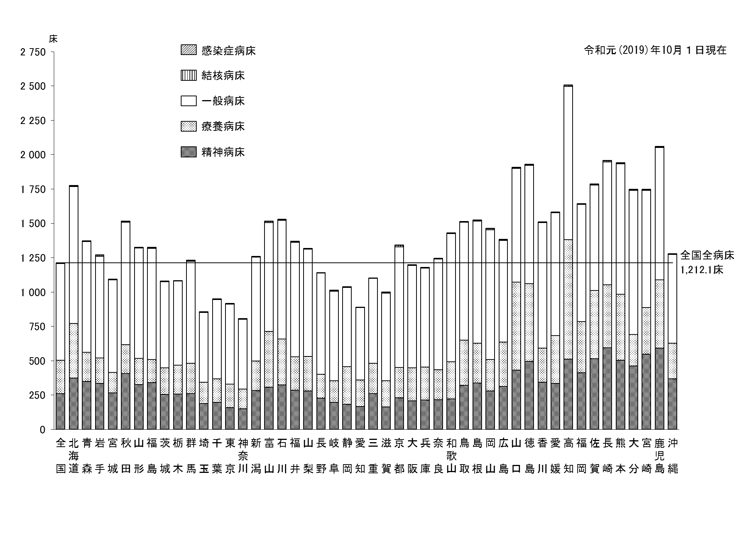
 | 精神病床 | 一般病床 | 結核病床 | 感染症病床 | 療養病床 | 総数
全 国 | 258.9 | 703.7 | 3.5 | 1.5 | 244.5 | 1,212.1
北海道 | 374.0 | 997.4 | 3.8 | 1.8 | 397.6 | 1,774.6
青 森 | 348.5 | 807.7 | 2.6 | 2.3 | 211.7 | 1,372.9
岩 手 | 334.5 | 739.3 | 7.8 | 3.1 | 185.8 | 1,270.5
宮 城 | 266.2 | 674.9 | 1.7 | 1.2 | 148.8 | 1,092.8
秋 田 | 405.5 | 893.0 | 4.6 | 3.3 | 210.7 | 1,517.0
山 形 | 325.2 | 802.7 | 2.8 | 1.7 | 191.8 | 1,324.2
福 島 | 339.2 | 809.5 | 3.6 | 1.7 | 170.3 | 1,324.3
茨 城 | 253.3 | 626.3 | 2.8 | 1.7 | 194.8 | 1,078.8
栃 木 | 256.6 | 610.8 | 1.6 | 1.6 | 211.7 | 1,082.2
群 馬 | 259.8 | 744.2 | 3.3 | 2.7 | 220.9 | 1,230.9
埼 玉 | 188.1 | 508.8 | 1.8 | 1.0 | 154.1 | 853.8
千 葉 | 197.8 | 577.2 | 1.5 | 0.9 | 170.2 | 947.6
東 京 | 157.8 | 581.3 | 3.6 | 1.0 | 171.6 | 915.3
神奈川 | 149.9 | 509.4 | 1.8 | 0.8 | 142.9 | 804.7
新 潟 | 282.6 | 756.9 | 1.3 | 1.6 | 215.4 | 1,257.8
富 山 | 305.9 | 792.8 | 7.9 | 2.1 | 408.0 | 1,516.7
石 川 | 325.0 | 863.5 | 7.2 | 1.8 | 332.4 | 1,529.9
福 井 | 285.3 | 833.5 | 5.6 | 2.1 | 241.9 | 1,368.4
山 梨 | 280.3 | 779.9 | 2.7 | 3.5 | 251.0 | 1,317.4
長 野 | 226.0 | 734.9 | 2.2 | 2.2 | 176.1 | 1,141.4
岐 阜 | 195.2 | 651.6 | 5.3 | 1.5 | 157.8 | 1,011.4
静 岡 | 181.8 | 576.3 | 3.0 | 1.3 | 274.8 | 1,037.1
愛 知 | 165.2 | 527.6 | 2.1 | 1.0 | 193.0 | 888.8
三 重 | 260.5 | 617.7 | 1.7 | 1.3 | 220.5 | 1,101.7
滋 賀 | 162.2 | 639.5 | 4.5 | 2.4 | 190.7 | 999.2
京 都 | 229.5 | 876.3 | 11.6 | 1.4 | 222.0 | 1,340.8
大 阪 | 207.7 | 743.7 | 3.3 | 0.9 | 241.3 | 1,197.0
兵 庫 | 212.0 | 721.3 | 2.7 | 1.0 | 241.8 | 1,178.9
奈 良 | 217.1 | 805.4 | 2.3 | 1.8 | 218.0 | 1,244.5
和歌山 | 221.4 | 935.4 | 1.6 | 3.5 | 269.5 | 1,431.4
鳥 取 | 321.9 | 861.3 | 2.9 | 2.2 | 326.3 | 1,514.6
島 根 | 337.8 | 890.9 | 2.4 | 4.5 | 288.7 | 1,524.3
岡 山 | 278.9 | 945.7 | 7.1 | 1.4 | 229.4 | 1,462.5
広 島 | 312.1 | 742.3 | 3.9 | 1.1 | 322.3 | 1,381.7
山 口 | 432.2 | 828.9 | 4.4 | 2.9 | 640.1 | 1,908.5
徳 島 | 493.8 | 863.5 | 5.1 | 3.2 | 566.1 | 1,931.6
香 川 | 343.0 | 914.0 | 4.0 | 2.5 | 248.6 | 1,512.1
愛 媛 | 334.7 | 894.0 | 2.7 | 1.8 | 347.9 | 1,581.0
高 知 | 510.5 | 1,114.8 | 10.7 | 1.6 | 870.8 | 2,508.3
福 岡 | 411.0 | 852.0 | 4.3 | 1.3 | 374.6 | 1,643.3
佐 賀 | 515.2 | 769.7 | 3.7 | 2.9 | 495.1 | 1,786.6
長 崎 | 593.0 | 894.6 | 6.9 | 2.9 | 460.1 | 1,957.5
熊 本 | 503.2 | 949.4 | 5.8 | 2.7 | 479.9 | 1,941.1
大 分 | 461.5 | 1,047.8 | 4.4 | 3.5 | 230.7 | 1,747.8
宮 崎 | 545.9 | 853.0 | 6.6 | 2.9 | 340.9 | 1,749.4
鹿児島 | 590.2 | 964.0 | 6.9 | 2.8 | 497.4 | 2,061.3
沖 縄 | 368.6 | 645.1 | 3.2 | 1.7 | 259.4 | 1,278.0

